상품제안서
친환경 사이드 포켓에코백 (오코텍스GRS인증) | 상품코드: S26331

 |  |  |  |  |  |  | 02-713-8555 | www.synergygift.co.kr
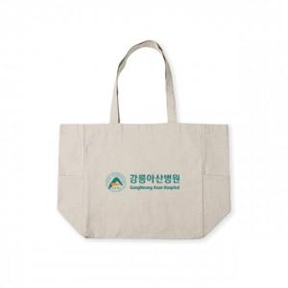 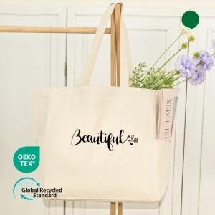 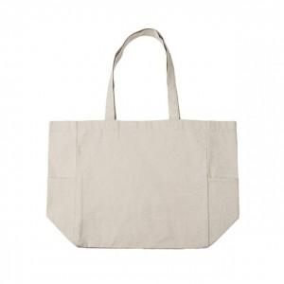

【상세/제작정보】 | 환경을 생각한 재활용 코튼으로 제작된 오코텍스 인증 10수 2합 에코백 사이즈33*33*15cm

【인쇄/포장옵션】 | 실크, 풀칼라 / OPP(비닐)

【공급단가】 | 수량 | 100~ | 300~ | 500~ | 1,000~ | 3,000~
*VAT별도 | 단가 | 2,080원 | 2,040원 | 2,000원 | 1,920원 | 1,840원

【상품 URL】 | https://www.synergygift.co.kr:443/src/goods_detail.php?gdno=26331

